3.1.1.4 Directory
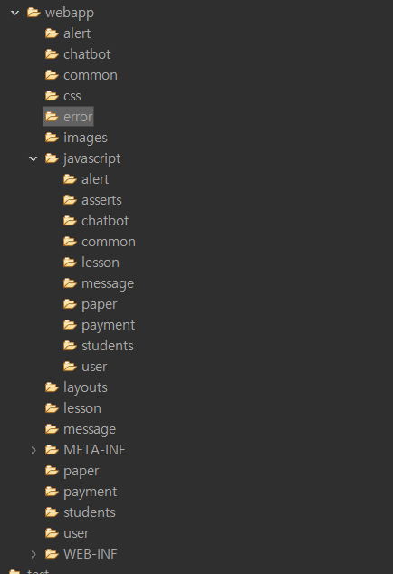
3.1.1.4 Directory

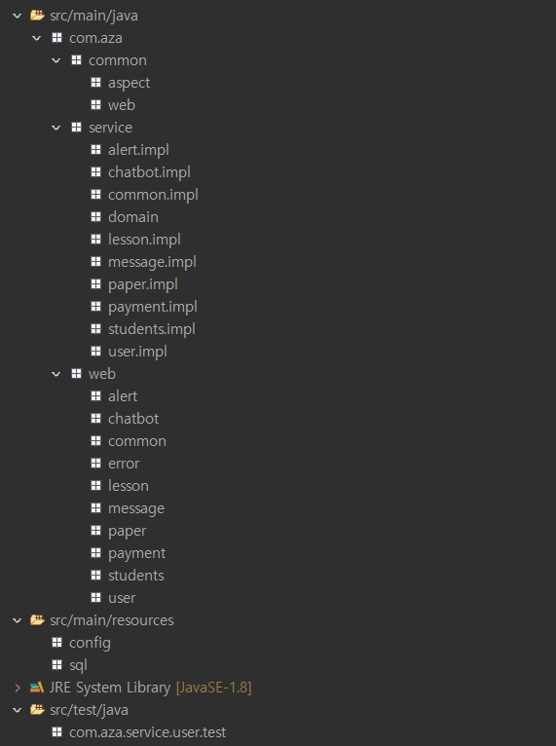
1. Package 표준

2.Web-Context

